CASO DE USO
 | FORMATO DE CASOS DE PRUEBAS
 | CO25
 | CASO DE USO | editar datos personales
 | PRUEBA | Validar la editacion de datos personales
 | DESCRIPCIÓN | Verificar si el sistema permite leditar los datos personales
 | CONDICIONES DE EJECUCIÓN | El que quiera realizar esta accion debe haberse logueado
 | MÓDULO | Dashboard personal

# | ENTRADA | RESULTADO ESPERADO | EVALUACIÓN DE LA PRUEBA | OBSERVACIONES
1 | Ingresar a la opcion datos personales y dar click en editar cambiando los datos necesarios y dejanto todos los campos completos | Alerta de datos personales editados correctamente | Aprobado | 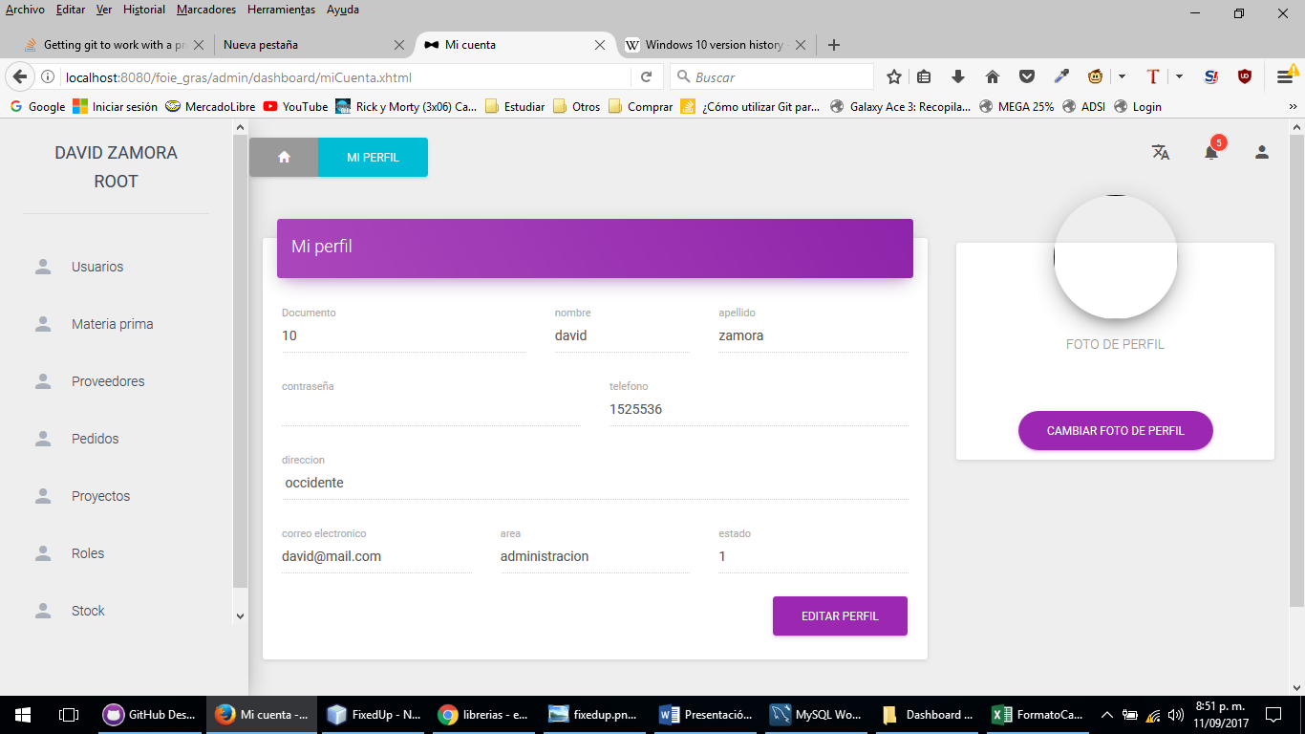
2 | Ingresar a la opcion datos personales y dar click en editar cambiando los datos necesarios y dejanto todos los campos completos | Alerta los datos personales no se pudieron editar verifique e intentelo de nuevo

